封面
供 应 商 验 厂 报 告

（审核表）
昌黎县璟瑞纺织有限公司

填表人: 审核人: 审核日期:

5-营业执照
营业执照
下栏请附营业执照复印件

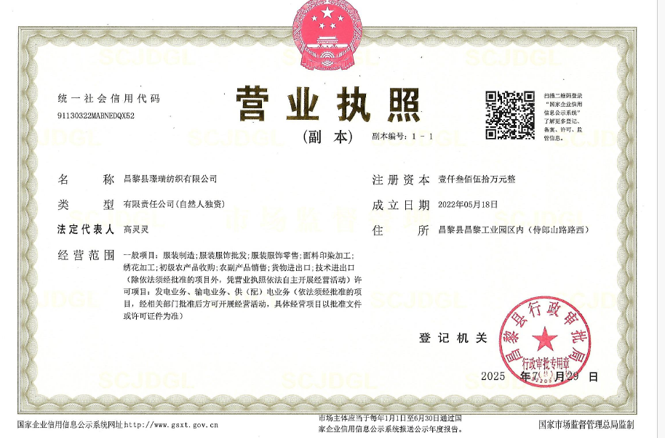

备注：

6-工厂照片
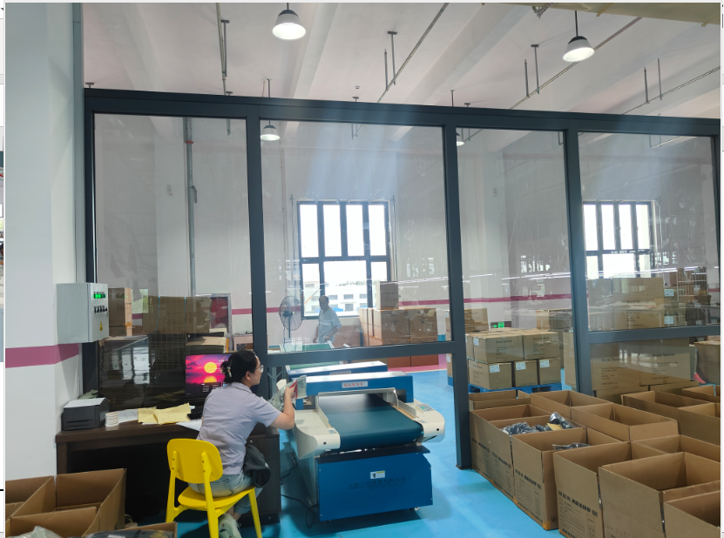
自评表
下栏请附参考照片

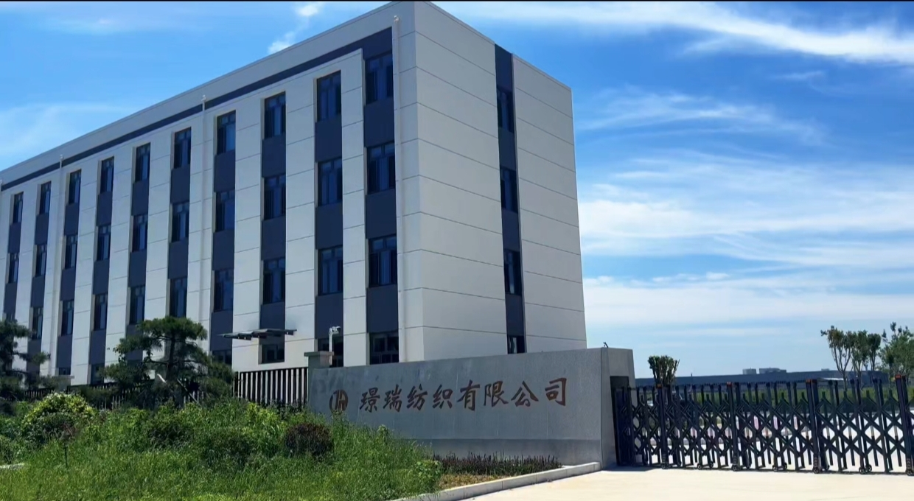
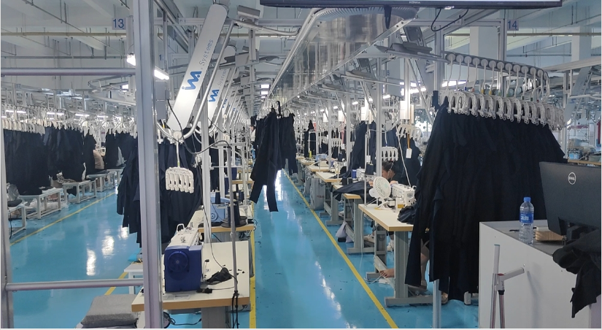

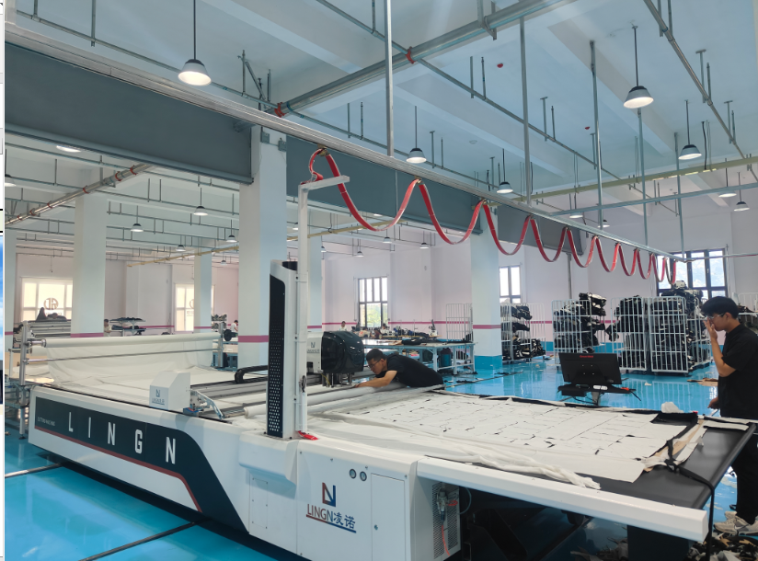
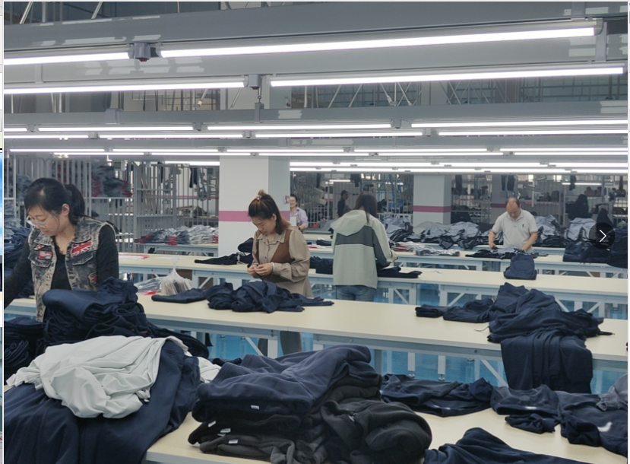

备注：

